Условие
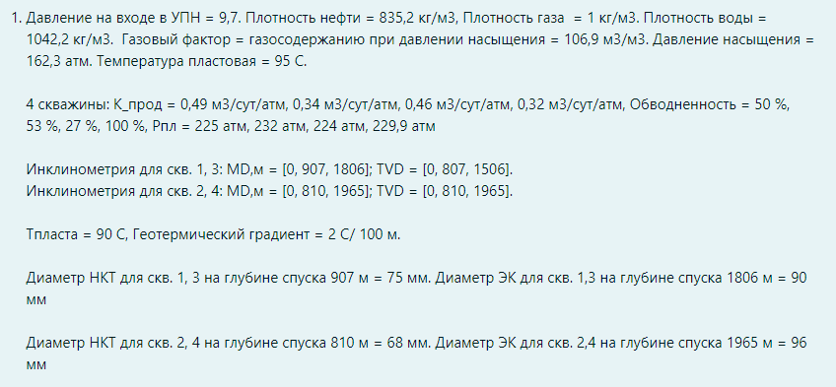

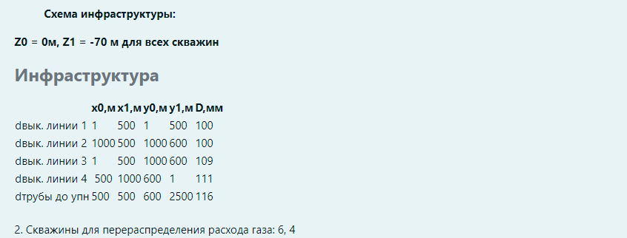

Задание 1
Схема системы сбора до УПН
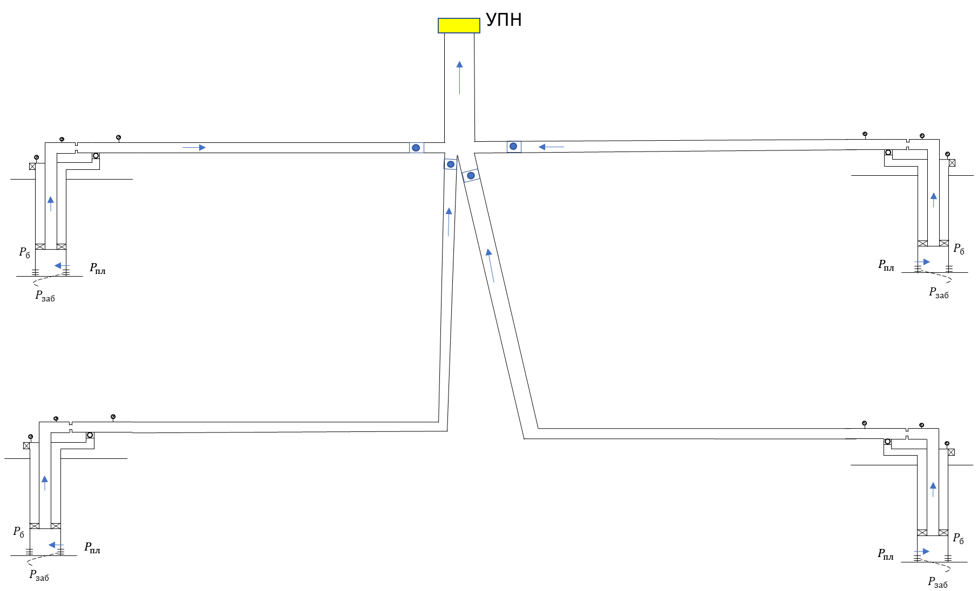
Условие |  |  |  | Инкл. 1,3 |  |  | Инкл. 2,4
P_УПН | 9.7 | атм |  | 0 | 0 |  | 0 | 0
Плотность нефти | 835.2 | кг/м3 |  | 907 | 807 |  | 810 | 810
Плотность газа | 1 | кг/м3 |  | 1806 | 1506 |  | 1965 | 1965
Плотность воды | 1042.5 | кг/м3
ГФ | 106.9 | м3/м3 |  | Диаметры 1,3 |  |  | Диаметры 2,4
P_b | 162.3 | атм |  | 0 | 75 |  | 0 | 68
T_r | 95 | C |  | 907 | 75 |  | 810 | 68
K_прод_1 | 0.49 | м3/сут/атм |  | 1806 | 90 |  | 1965 | 96
К_прод_2 | 0.34 | м3/сут/атм
К_прод_3 | 0.46 | м3/сут/атм |  | Инфраструктура сводная
К_прод_4 | 0.32 | м3/сут/атм |  | ######## | x0 | x1 | y0 | y1 | D, мм
Обводненность 1 | 50 | % |  | d в.л. 1 | 1 | 500 | 1 | 600 | 100
Обводненность 2 | 53 | % |  | d в.л. 2 | 1000 | 500 | 1000 | 600 | 100
Обводненность 3 | 27 | % |  | d в.л. 3 | 1 | 500 | 1000 | 600 | 109
Обводненность 4 | 100 | % |  | d в.л. 4 | 500 | 1000 | 600 | 1 | 111
P_res_1 | 225 | атм |  | d до УПН | 500 | 500 | 600 | 2500 | 116
P_res_2 | 232 | атм
P_res_3 | 224 | атм |  | Температуры 1,3 |  |  | Температуры 2,4
P_res_4 | 229.9 | атм |  | 0 | 64.88 |  | 0 | 55.7
grad_T | 2 | C/100м |  | 807 | 81.02 |  | 810 | 71.9
d_НКТ_1,3 | 75 | мм |  | 1506 | 95 |  | 1965 | 95
d_НКТ_2,4 | 68 | мм
Z0 | 0 | м
Z1 | -70 | м

PVT_string | {"gamma_gas":0.001,"gamma_oil":0.8352,"gamma_wat":1.0425,"rsb_m3m3":106.9,"pb_atma":162.3,"t_res_C":95,"PVTcorr":0}

 | Траектории выкиднных линий
 | Труба 1 |  | Труба 2 |  | Труба 3 |  | Труба 4 |  | До УПН
 | X | Y | X | Y | X | Y | X | Y | X | Y
 | 1 | 1 | 1000 | 1000 | 1 | 1000 | 1000 | 1 | 500 | 600
 | 500 | 600 | 500 | 600 | 500 | 600 | 500 | 600 | 500 | 2500
 | L | H | L | H | L | H | L | H | L | H
 | 0 | 0 | 0 | 0 | 0 | 0 | 0 | 0 | 0 | 0
 | 782.75283455 | 70 | 644.12731661 | 70 | 643.35138144 | 70 | 783.39070712 | 70 | 1900.0002632 | 1
 | L | D | L | D | L | D | L | D | L | D
 | 0 | 100 | 0 | 100 | 0 | 109 | 0 | 111 | 0 | 116
 | 782.75283455 | 100 | 644.12731661 | 100 | 643.35138144 | 109 | 783.39070712 | 111 | 1900.0002632 | 116

График узлового анализа
Дебит скважин |  |  |  |  |  | Буферное давление |  |  |  |  | Давление в точке сбора |  |  |  | Дебиты скважин от давления на сборе |  |  |  |  |  | Узловой анализ
P_заб | Q_1 | Q_2 | Q_3 | Q_4 |  | P_wh_1 | P_wh_2 | P_wh_3 | P_wh_4 |  | P_lin_1 | P_lin_2 | P_lin_3 | P_lin_4 | P_lin | Q_1 | Q_2 | Q_3 | Q_4 | Q_общ | Q_общ | P_lin | Fw общ | От УПН
0 | 78.54 | 57.17 | 71.21 | 73.57 |  | 0.000 | 0.000 | 0.000 | 0.000 |  | 0 | 0 | 0 | 0 | 2 | 72.914 | 44.804 | 69.053 | 15.115 | 201.885 | 201.885 | 2 | 46.542254407 | 10.877514546
20 | 76.53 | 55.70 | 69.82 | 67.17 |  | 0.949 | 0.925 | 0.805 | 0.865 |  | 0.94914851758 | 0.92510755683 | 0.80543654494 | 0.86526881973 | 4 | 69.966 | 39.653 | 67.763 | 13.493 | 190.875 | 190.875 | 4 | 45.992298832 | 10.801079285
40 | 74.46 | 54.22 | 67.64 | 60.77 |  | 0.920 | 0.925 | 4.192 | 0.892 |  | 0.91953573372 | 0.92537598296 | 3.0518830625 | 0.89211074728 | 6 | 66.728 | 35.364 | 66.004 | 11.870 | 179.966 | 179.966 | 6 | 45.452001623 | 10.726175579
60 | 70.70 | 51.65 | 64.01 | 54.37 |  | 3.549 | 0.857 | 8.205 | 0.875 |  | 2.1954008509 | 0.8565229019 | 6.5907840886 | 0.87519124794 | 8 | 63.651 | 31.687 | 64.195 | 10.248 | 169.782 | 169.782 | 8 | 44.881579382 | 10.658094674
80 | 65.05 | 47.68 | 59.11 | 47.97 |  | 7.034 | 0.973 | 13.118 | 0.934 |  | 5.2372571964 | 0.92998683329 | 10.896661812 | 0.9342304311 | 10 | 60.747 | 29.164 | 62.221 | 9.195 | 161.327 | 161.327 | 10 | 44.521369561 | 10.600671839
100 | 58.08 | 42.78 | 53.10 | 41.57 |  | 11.840 | 2.721 | 19.141 | 0.932 |  | 8.9047588372 | 1.5167339667 | 15.777721602 | 0.93193218209 | 12 | 57.901 | 26.884 | 60.228 | 8.552 | 153.565 | 153.565 | 12 | 44.289116879 | 10.547415839
120 | 50.09 | 37.18 | 46.08 | 35.17 |  | 19.133 | 5.010 | 27.908 | 0.927 |  | 15.216806679 | 3.2304744302 | 23.830934479 | 0.92720261147 | 14 | 55.710 | 24.605 | 58.233 | 7.909 | 146.457 | 146.457 | 14 | 44.059085091 | 10.499617528
140 | 41.29 | 31.05 | 38.17 | 28.77 |  | 29.565 | 8.348 | 38.690 | 0.940 |  | 24.810088607 | 5.2797967884 | 33.996221828 | 0.94033280238 | 16 | 53.519 | 23.124 | 56.236 | 7.266 | 140.145 | 140.145 | 16 | 43.858272091 | 10.457747553
160 | 31.85 | 24.48 | 29.44 | 22.37 |  | 42.130 | 14.112 | 51.065 | 0.930 |  | 36.847509748 | 9.8280675554 | 45.99446475 | 0.92982922452 | 18 | 51.328 | 21.690 | 54.238 | 6.624 | 133.880 | 133.880 | 18 | 43.641816622 | 10.416969678
180 | 22.05 | 17.68 | 20.24 | 15.97 |  | 56.516 | 23.593 | 64.993 | 0.948 |  | 50.761225234 | 18.434087495 | 59.519325202 | 0.94793807059 | 20 | 49.356 | 20.256 | 52.411 | 5.981 | 128.004 | 128.004 | 20 | 43.39355482 | 10.37972199
200 | 12.25 | 10.88 | 11.04 | 9.57 |  | 72.659 | 36.036 | 80.613 | 8.839 |  | 66.598917585 | 30.197010928 | 74.867070671 | 1.8353201231 | 22 | 47.670 | 18.822 | 50.811 | 5.338 | 122.641 | 122.641 | 22 | 43.107686826 | 10.346719034
220 | 2.45 | 4.08 | 1.84 | 3.17 |  | 90.345 | 50.971 | 97.975 | 28.752 |  | 84.106559077 | 44.766280621 | 92.070811081 | 21.747384745 | 24 | 45.984 | 17.458 | 49.211 | 4.695 | 117.348 | 117.348 | 24 | 42.801701985 | 10.314712823
 |  |  |  |  |  |  |  |  |  |  |  |  |  |  | 26 | 44.299 | 16.365 | 47.610 | 4.052 | 112.326 | 112.326 | 26 | 42.49226762 | 10.284830813
Кривые продуктивности
Зависимость буферного давления от дебита
 |  |  |  |  |  |  |  |  |  |  |  |  |  |  | 28 | 42.613 | 15.272 | 46.016 | 3.410 | 107.310 | 107.310 | 28 | 42.153014594 | 10.255536653 | Решение
 |  |  |  |  |  |  |  |  |  |  |  |  |  |  | 30 | 40.967 | 14.179 | 44.547 | 2.767 | 102.460 | 102.460 | 30 | 41.765490175 | 10.227946797 | Q_общ | 159.06
 |  |  |  |  |  |  |  |  |  |  |  |  |  |  | 32 | 39.463 | 13.086 | 43.079 | 2.124 | 97.752 | 97.752 | 32 | 41.352064706 | 10.201664843 | Q_1 | 59.91
 |  |  |  |  |  |  |  |  |  |  |  |  |  |  | 34 | 37.959 | 11.993 | 41.610 | 1.481 | 93.044 | 93.044 | 34 | 40.896800928 | 10.175877764 | Q_2 | 28.50
 |  |  |  |  |  |  |  |  |  |  |  |  |  |  | 36 | 36.456 | 10.900 | 40.142 | 0.839 | 88.336 | 88.336 | 36 | 40.393009354 | 10.150593711 | Q_3 | 61.64
 |  |  |  |  |  |  |  |  |  |  |  |  |  |  | 38 | 34.952 | 9.986 | 38.674 | 0.196 | 83.807 | 83.807 | 38 | 39.860644249 | 10.126720541 | Q_4 | 9.01

Зависимость P в точке сбора от дебита
Дебит скважин от давления в точке сбора

